PURCHASE ORDER
 | 上海源强国际贸易有限公司

船样：每色1双，37码
最迟装柜时间：2018年7月25日 |  |  | 18SPL86合同附件，以此为准

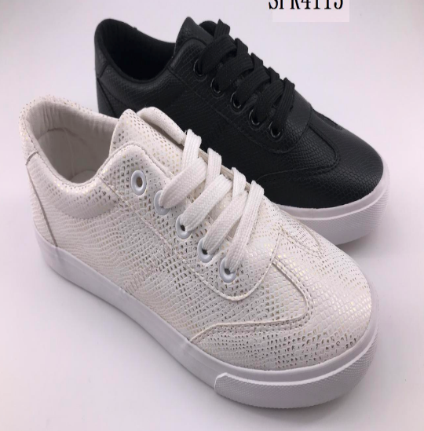
款式图片 | 货号 | 颜色 | 尺码和双数 |  |  |  |  |  | 总双数 | 总件数
 |  |  | 5（35） | 6（36） | 7（37） | 8（38） | 9（39） | 10（40)
 | JPY0110 | BLACK | 268 | 402 | 402 | 268 | 134 | 134 | 1608 | 134
 |  |  | 22箱余4双 | 33箱余6双 | 33箱余6双 | 22箱余4双 | 11箱余2双 | 11箱余2双
 |  | 余下双数装法：5码（4双）+6码（6双）+9码（2双）=12双/箱；7码（6双）+8码（4双）+10码（2双）=12双/箱

 |  | WHITE | 268 | 402 | 402 | 268 | 134 | 134 | 1608 | 134
 |  |  | 22箱余4双 | 33箱余6双 | 33箱余6双 | 22箱余4双 | 11箱余2双 | 11箱余2双
 |  | 余下双数装法：5码（4双）+6码（6双）+9码（2双）=12双/箱；7码（6双）+8码（4双）+10码（2双）=12双/箱

 | PO编码：18050264HEB0241807

 |  |  |  |  |  |  |  | 总计： | 3216 | 268

一：配码： | 单色单码装，12双一箱

二、商标 ：中底印商标BENCH和尺码，显示5-10码，颜色同确认样不变，印清晰！
 |  |  |  |  |  | 注意唛头第一行上面要加一行编码：“SHA-JIA-002”
三、唛头：大货前排版给我司确认
 | 正唛：印2面 |  |  |  |  | 侧唛：印2面
 |  |  |  |  |  | CONTRACT.: 填具体的PO编码
 |  |  |  |  |  | STYLE NO.: 填具体货号
 |  |  |  |  |  | COLOR:（填实际颜色）
 |  |  |  |  |  | SIZE BREAKDOWN : （请填实际尺码）

 |  |  |  |  |  | QTY.： 12 PRS
 |  | C/NO.: 实际流水号/总件数 |  |  |  | N.W.： 填实际毛重 KGS
 |  | MADE IN CHINA |  |  |  | G.W.: 填实际净重 KGS
 |  |  |  |  |  | SPECIFICATION:填实际箱柜 CM

四：包装
所有包装细节后告 | 1.每双入一个鞋盒，鞋盒排版设计如下图，12双/箱，单色单码装
 | 2.每只鞋头放鞋头纸，每只放干燥剂
 | 3.外箱工字型封口，不用打包带
 | 4.鞋盒侧面有贴标，见我司设计图 |  |  |  |  |  | 中底商标如下
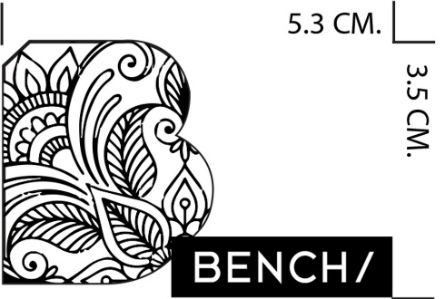
 | 5.吊牌和吊牌背面的贴标，见我司设计图
 | 6.吊牌挂在右脚最上面鞋眼上，用子母扣挂好
 | 7.白色拷贝纸鞋，头对鞋尾交叉包装
 | 8.所有贴标和吊牌要排版给我司确认
 | 9.鞋舌内里有印刷，具体内容见另一附件

大货注意： | 1.大货务必要注意避免高胶问题！！！
 | 2.一定要注意大货的清洁度

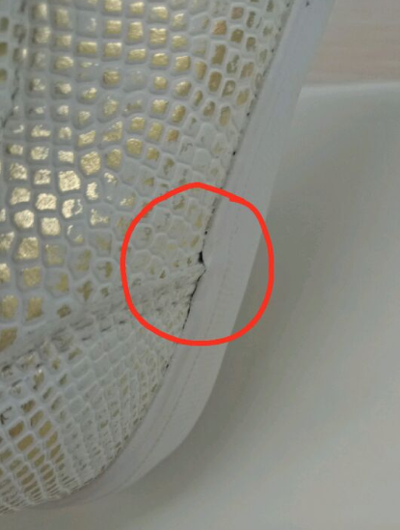

**客人特别提出这两处地方一定要粘好，一点脱胶现象都不能有
一定要注意！！！

